編集
時刻 | 0:00:00 | 1:00:00 | 2:00:00 | 3:00:00 | 4:00:00 | 5:00:00 | 6:00:00 | 7:00:00 | 8:00:00 | 9:00:00
室温 | 23.2 | 22.5 | 22.8 | 21.3 | 20.9 | 20.5 | 21.0 | 22.5 | 23.5 | 24.3
外気温 | 19.7 | 20.3 | 19.1 | 16.3 | 15.9 | 16.5 | 16.4 | 17.1 | 19.3 | 23.0

複合グラフの例

折れ線グラフの一つの系列を棒グラフに変更したものです。
グラフの「組み合せ」で各系列毎にグラフの種類を変更できます。

時刻 | 2012-12-26 | 2012-12-27 | 2012-12-28 | 2013-01-04 | 2013-01-05 | 2013-01-06
室温 | 23.2 | 22.5 | 22.8 | 22.5 | 23.5 | 24.3
外気温 | 19.7 | 20.3 | 19.1 | 17.1 | 19.3 | 23.0

軸の種類が「日付」の場合

軸の種類が「テキスト」の場合

作成応用
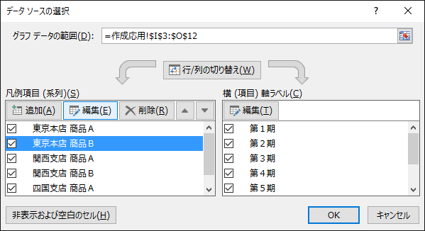
グラフ応用作成
１．範囲選択 |  | 東京本店 |  | 関西支店 |  | 四国支店
飛び飛びのデータが必要な場合。 |  | 商品Ａ | 商品Ｂ | 商品Ａ | 商品Ｂ | 商品Ａ | 商品Ｂ
表の商品Ａだけの折線グラフが必要な場合は下図のように範囲 | 第１期 | 2,154 | 1,280 | 1,874 | 1,453 | 981 | 652
選択をします。 | 第２期 | 2,042 | 1,505 | 2,135 | 1,435 | 1,203 | 824
この場合、各選択範囲は縦と横の幅を揃えるのがポイントです。 | 第３期 | 2,305 | 1,441 | 2,275 | 1,348 | 1,223 | 1,137
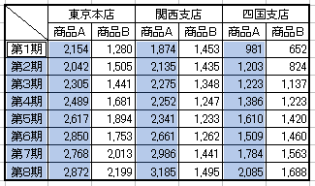
 | 第４期 | 2,489 | 1,681 | 2,252 | 1,247 | 1,386 | 1,223
 | 第５期 | 2,617 | 1,894 | 2,341 | 1,233 | 1,610 | 1,420
 | 第６期 | 2,850 | 1,753 | 2,661 | 1,262 | 1,509 | 1,460
 | 第７期 | 2,768 | 2,013 | 2,986 | 1,441 | 1,784 | 1,563
 | 第８期 | 2,872 | 2,199 | 3,185 | 1,495 | 2,085 | 1,688

このままでは系列名が「系列1」のような表示のままですので、グラフを右クリックし、「データの選択」の画面を呼び出し、対象の系列を選択後に編集をクリックすれば設定画面が出てきます。 ここで、系列名の欄をクリックしてから系列の名前の入ったセルをクリックすれば、そのセルの内容が系列名にセットされます。

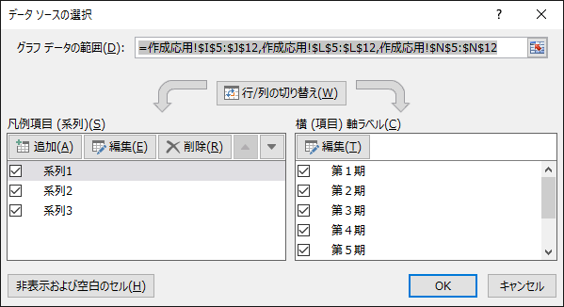

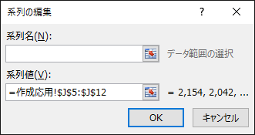

２．系列名や項目名が２段になる場合
項目名をそのまま範囲選択すればグラフの系列名や項目名も結合された名前になります。

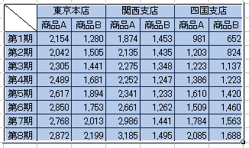

３．不必要な系列が入ってしまう場合
このようなグラフが欲しい場合、

「２．系列名や項目名が２段になる場合」の手順で作成し、「データの選択」のウインドーで不要な系列を削除するのが最も簡単です。

